Estadísticas
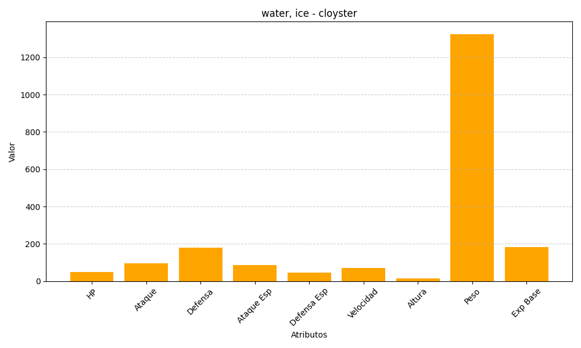
ID | Nombre | Tipo | HP | Ataque | Defensa | Ataque Especial | Defensa Especial | Velocidad | Altura | Peso | Experiencia Base
91 | cloyster | water, ice | 50 | 95 | 180 | 85 | 45 | 70 | 15 | 1325 | 184

